学校云赋权申请模板
XXXX学校赋权信息申请 |  |  |  |  |  |  | 请需赋权的老师务必先完成中国大学MOOC的注册， 再提供有效信息
序号 | 学校名称 | 需要权限 | 昵称 | 邮箱 | 真实姓名 | 备注 | 说明： 需要权限如老师、高校管理员、慕课堂等。 昵称，请务必根据下图提示头像-设置，进行查看。 平台名称和真实姓名请写全称。
1
2 |  |  |  |  |  |  | 非常重要： ‘教师账号’必须完成个人主页的发布，否则会影响课程介绍页的发布。 请提醒老师登录中国大学MOOC，在“头像-设置”中修改真实姓名及完善所有*(包括上传头像)，并按发布。
3
4
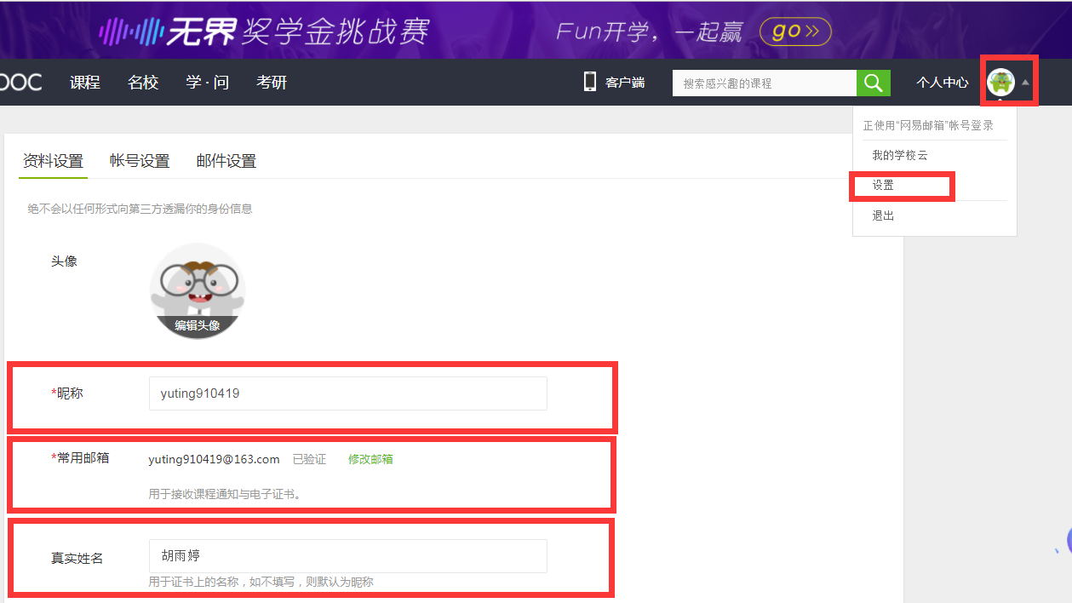
5
6

